Quick Response
QUICK RESPONSE PDCA
VIM Data
 |  | Valeo / Contact name [1] |  | PRODUCT (Designation + Ref) [2] |  |  |  |  |  | ORIGIN [3] |  |  |  | Which LLC was already issued on similar problem? [21] |  |  |  | Supplier Incident Details
 |  | ​Richard FERNANDES Site SQA Eng/Technician - VWS E-mail: richard.fernandes@valeo.com Office Number: +55 19 3322-3441 |  | PN: W447251 / Description: PPC MNG2-E 0L+0C SEM PTH / Supplier: AVO Carbon / Project: Citroën Smart Car |  |  |  |  |  | Warranty | X | Supplier | X | 1-Adjust the air pressure by single sources and air pressure control 2-Rmove the gooves from the conformators 3- Standardize the management of the Flyers parts and the semi finished part produced in the degraded mod |  |  |  | Supplier Incident number | VWS-W10CAM1-2406-007
 |  |  |  |  |  |  |  |  |  | 0km Return |  | Logistic |  |  |  |  |  | Valeo SRM Incident number | VWS-W10CAM1-2406-007
 |  |  |  |  |  |  |  |  |  | Internal |  | Project |  |  |  |  |  | Date of Valeo notification | June 7th,2024
 |  |  |  |  |  |  |  |  |  |  |  | Safety |  |  |  |  |  | Opened date & Time | 2024/06/14 - 11:20

 | WHAT IS THE PROBLEM ? > Use 5W + 2H to know what is the Current Situation ? |  |  |  |  |  |  |  |  |  |  |  |  | Did you detect any VARIABILITY during sorting ? [22]
 | 5W2H |  |  |  |  |  | CHARACTERIZATION |  |  |  |  |  |  |  | Real data of the detected VARIABILITY...? ( please identify the involved standards ) | Standard issue?[28] | Deployment issue?[29] | Enforcement issue?[30] | Factor(s) to include in FTA Occ or FTA Non Det
 | WHAT happened? [4] | Customer view: Front wiper system with intermittent operation |  |  |  |  | What is the difference between good and bad parts? [11] |  |  | Bad part : the brush don't slide in the brush box ( deformation in the extrimity of the brush box which block the brush to silde) Good part : the brush slide completely in its brush box, brush outlet = 8mm Standard : the brush slide completely in its brush box, brush outlet >= 3 mm No force test requirement |  |  |  | 1/ ... in the MACHINE SETTINGS [23] | Variability :The Crimping sensor was not activated to ensure the good position of the conformators during crimping operation | NO | Yes | Yes | Yes
 |  | Valeo View: PPC coal housing with deformation / GOOD Part: Good function of the motor, no blocked brush and no coal housing with deformation observed during the disassembly of the motor / BAD Part: Motor with intermittency, 1 of bushes blocked and coal housing with deformation / STANDARD: Good function of the motor, no blocked brush and no coal housing with deformation / Traceability: Invoice nº 17082, PPC laser engraving nº 1903 and 1953 / Always GND side / Recurring problem in other Valeo sites

 | WHY is it a problem? [5] | Customer view: Because it isn't possible to wipe the windshield |  |  |  |  | Was part produced in the standard process? [12] |  |  | No, the part was not produced in the standard process 1- One piece flow standard is not respected production due to absenteisme of operators without internal deviation ( parts produced on 10/06/2023 from 11h to 16h,, the quantity is 4000 sub-assembly in crimping machine & marked on 12/06/2023 in the electrical test 2- intervention done by the adjuster on 10/06/2023 at 12h to fix the sensor was not validat by the quality technicien 3- reijection of the parts produced in the degraded mode |  |  |  | 2/ ... in the OPERATIONS [24] | Variability: 1) 1piece flow standard is not resepcted 2) reaction mode during detection of the issue "securization not well done " | NO | Yes | Yes | No
 |  | Valeo View: Coal housing with deformation prevents 1 of the coals from being completely activated, causing engine intermittency and don't wipe the windshield
 | WHEN detected [6] | April 15th, 2024 |  |  |  |  | When was it manufactured at Supplier? [13] |  |  | 09/07/2023 This part was produced between 10/06/2023 and stored as semi finished part and introduced in the process on 09-09-2023
 |  | Warranty returned parts: Motor 1 - Detected on 15/APR/2024 after 2619 km - Motor prod. date: 23/OCT/2023 Motor 2 - Detected on 18/APR/2024 after 1460 km - Motor prod. date: 06/NOV/2023 |  |  |  |  |  |  |  |  |  |  |  | 3/ ... in the QUALITY CONTROLS [25] | Variability: Quality technicien was not validat the intervention od the setter on 10/06/2023 | NO | Yes | Yes | Yes
 | WHO detected? [7] (name of operator) | End users (vehicles under warranty period) - 1,460 Km and 2,619km and confirmed by Valeo Warranty Engineer (Gabriel Pego) |  |  |  |  | Who manufactured? [14] |  |  | 1st Machine of crimping : Operator name Riahi AFEF --> training Level = B 2nd Machine of crimping : Operator name Bouteraa Nadia --> training Level = B 3rd Machine of crimping : Operator name B Mbarek Hanen --> training Level = B

 | WHERE detected? [8] | In field and at Valeo Campinas |  |  |  |  | In which other application or processes product is used? [15] |  |  | All MNG2 part numbers : (W000035924/W000037335/W000058808/W000035923/W000083732/53343086/W447251/53342516 crimping machine, Chatelleraut & campinas are impacted |  |  |  | 4/ ... in the RAW MATERIAL [26] | No variability detected | No | No | No | No

 | HOW detected? [9] | When trying to use the vehicle's windshield wiper in the field the end user noticed that the rear wiper was intermittent when activated and during the analysis ate Valeo |  |  |  |  | Are we capturing the defect when reinjecting product in normal process? [16] |  |  | Defect parts produced were detected by the electrical test & the Go/Nogo gauge " by sampling" (wainting for reel bad parts)
 |  |  |  |  |  |  |  |  |  |  |  |  |  | 5/ ...in the PROJECT ACTIVITY [27] Category applicable until SOP + 6 Months | No variability detected | No | No | No | No
 | HOW MANY bad parts? [10] | 2 |  |  |  |  | Did a similar problem happen previously at customer or internally? [17] |  |  | VWS-W11CHA1-2306-010 VWS-W11CHA1-2402-014

 | BAD PART [18] |  |  |  |  |  | 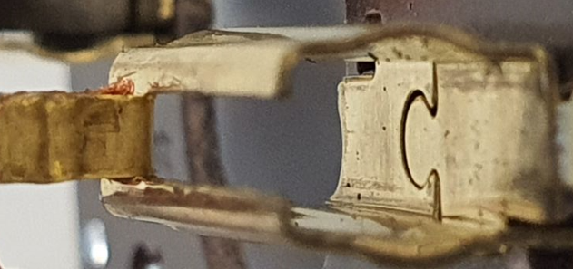 GOOD PART [19] |  |  |  |  |  |  | WHAT ARE THE IMMEDIATE COUNTERMEASURES (24 hours)?
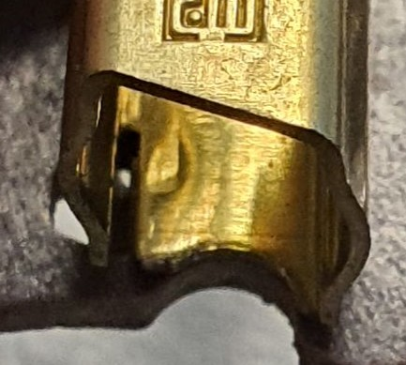

 |  |  |  |  |  |  |  |  |  |  |  |  |  | 1. IMMEDIATE COUNTERMEASURES IN SUPPLIER PERIMETER ? [31] |  |  | WHO |  | DATE | WHERE

 |  |  |  |  |  |  |  |  |  |  |  |  |  | Quality Alert for all the MNG2 Operator |  |  | Abir C |  | 2023-06-30 | Avo TN

 |  |  |  |  |  |  |  |  |  |  |  |  |  | Sorting for internal stock |  |  | Aymen G |  | 2023-06-30 | Avo TN

 |  |  |  |  |  |  |  |  |  |  |  |  |  | Check the fixation of the sensor of crimping machine - sensor in the good position which ensure that the conformators arrive at the end of the brush box during crimping operation |  |  | Bilel T |  | 2023-06-30 | Avo TN

 |  |  |  |  |  |  |  |  |  |  |  |  |  | Add the Crimping sensor activation check in the SOP |  |  | Abir C |  | 2023-07-03 | Avo TN

 |  |  |  |  |  |  |  |  |  |  |  |  |  | Put in place 100% of sliding Stop of the downgrade mode until validation of the standard of the management of the degraded mod |  |  | Bilel T Lassaad C |  | 2023-07-05 | Avo TN
 | SORTING ACTIVITY to protect customer [20]

 |  |  | Nb. NG Parts | Nb. Sorted |  | PPM |  |  | Sorting date | WHO |  | Identification OK parts |  | 2. IMMEDIATE COUNTERMEASURES IN VALEO LINE ? [32] |  |  | WHO |  | DATE | WHERE
 | -Results of sorting in Valeo Customer plant |  | 0 | 0 | = | '----' |  | PPM
 | -Results of sorting in Valeo plant |  | 0 | 430 |  | 0 |  | PPM | June 7th,2024 | Marinangelo |  | Blue check mark in the parts + OK in the boxes label |  | Detailed analysis of parts returned under warranty to better understand the failure mode |  |  | Gabriel Pego |  | June 7th,2024 | Valeo Campinas
 | -Results of sorting in Other Valeo plants |  | 0 | 0 |  | '----' |  | PPM
 | -Results of sorting in Transport |  | 0 | 0 | = | '----' |  | PPM |  |  |  |  |  | Notified supplier preventively in order to request: Carry out a containment action in supplier stock, information if have new parts in transit, evidence of the first batch 100% controlled for this problem that AVO will send to Valeo in the next shipments |  |  | Richard Fernandes |  | June 7th,2024 | Valeo Campinas
 | -Results of sorting in Valeo Logistics platform |  | 0 | 0 |  | '----' |  | PPM |  |  |  | .
 | -Results of sorting in Supplier Logistics platform |  |  |  | = | '----' |  | PPM
 | -Results of sorting in Supplier plant |  | 0 | 6720 | = | 0 |  | PPM | 2023-06-30 | Aymen G |  | only finished Parts cerified By AVO the smei finidhed parts was not sorted |  | Official incident (WR) at SRM |  |  | Richard Fernandes |  | June 12nd, 2024 | SRM
 | -Results of sorting in after-sales stocks |  | 0 | 0 | = | '----' |  | PPM
 | TOTAL SORTING |  | 0 | 7150 | = | 0 |  | PPM

 | Production dates of sorted parts | From | To |  |  |  |  | First certified good shipment: |  |  | Label's Number |  | Date
 |  | June 7th, 2024 | Current |  |  |  |  |  |  |  | na |  | na
 | Period of NG parts | Earliest NG part Date | Latest NG part Date |  |  |  |  |  |  |  | Identification OK parts / OK pallets
 |  | Invoice nº 17082, PPC laser engraving nº 1953 | Invoice nº 17082, PPC laser engraving nº 1903

 | VALEO CAN DETECT THE DEFECT ON THE PRODUCTION LINE AT 100% (YES/NO) ? |  |  |  |  |  |  |  |  |  | If not, Supplier must set up a control at 100% on the Valeo line

Timeline
TIMELINE [1]

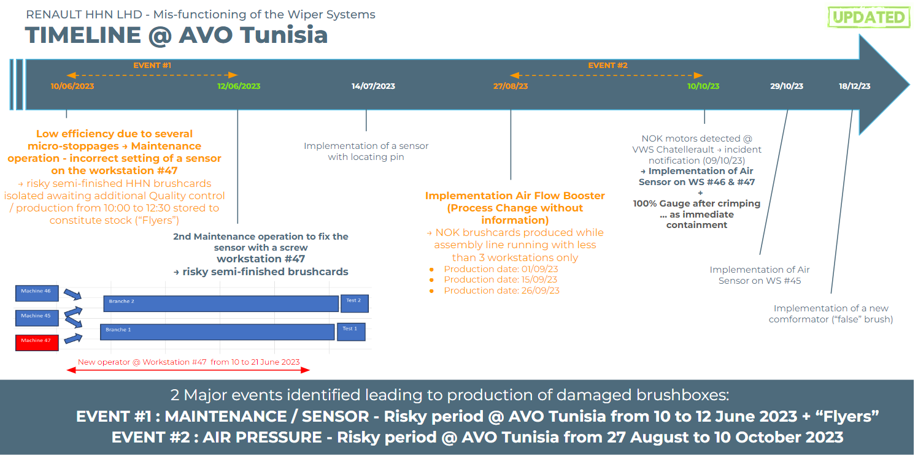
Week Number

incident N° VWS-W11CHA1-2306-010
incident N° VWS-W11CHA1-2310-006
 |  | E1 |  | E2 | E3 | E4 |  | First Defect detected @ Customer |  | Immediate Countermeasure #1 |  | Immediate Countermeasure #2 | Final Countermeasures after Check Act

 | EVENT (E) |  | WHAT HAPPENED? |  |  |  | When |  | Who |  | What is the Factor?
 | E1
 | E2
 | E3
 | E4

Process Flow
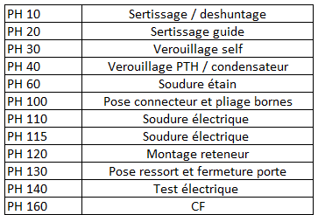
PROCESS FLOW [1]

FTA Occ & 5 Whys
FACTOR TREE ANALYSIS FOR OCCURRENCE Why the problem occurred ?

PROBLEM DESCRIPTION (Valeo view) [1]

4M [2] | FACTORS [3] | CONTROL POINT [4] |  | STANDARD [5] |  | FACTOR VALUE ON OK PARTS [6] | FACTOR VALUE ON BAD PARTS [7] | JUDGMENT |  |  | Potential Root Causes | 5 WHYs Physical > System > Managment actions [13]
 |  |  |  |  |  |  |  | Std OK [10] | Meet std [11] | Direct link [12]
 |  |  |  |  |  | Good Part / Situation taken as reference [8] ............................. | Bad Part / Situation taken as reference [9] .............................
METHOD | Crimping cycle of the tooling | Who ? | Crimping operator | What is the standard value? | turn the mechanical lever to the end of limit from the left side to the right side | The opertor push the mechanical lever from the right side to the left side until mechanical sliders ( conformateur) enter totally inside the three brush box (100% of the length brush boxes are covered) | The opertor push the mechanical lever from the right side to the left side until mechanical sliders ( conformateur) enter totally inside the three brush box (the GND slider didn't arrive until the end) | Y | N | Y | Uncomplete cycle of crimping in the GND brush box | 1st WHY | 2nd WHY | 3rd WHY | 4th WHY | 5th WHY
 |  | Does what ? | insert the sliders inside the brush box by turning the mechanical lever |  |  |  |  |  |  |  |  | the slider of the GND didn't arrive until the end | the operator didn't push the mechanical lever until the end | New operator trained recentely in the work station but not aware of the risk of not pushing the lever to the end limit | The trainer took in account that the cycle is secured by the limit end stop sensor | Manual training didn't take in account the keys process parameters
 |  | When ? | each cycle | Where is the standard? | work instruction
 |  | Where ? | On the crimping machine
 |  | How ? | manually | Standard Number and Index? | PS12.3-M5 ind. 4
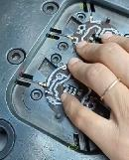
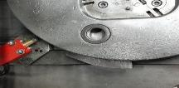
Counter part fixed in the machine by 2 screws
 |  | How many parts/often ? | 100%
 |  | Who ? |  | What is the standard value? |  |  |  | N | Y | Y | Uncomplete cycle of crimping in the GND brush box | 1st WHY | 2nd WHY | 3rd WHY | 4th WHY | 5th WHY
 |  | Does what ? |  |  |  |  |  |  |  |  |  | The sensor is activated when the GND slider is not 100% covered | the Counterpart is inscrewed & with no locating pin | Lack of procedure to pinned all critical process parameters
 |  | When ? |  | Where is the standard?
 |  | Where ?
 |  | How ? |  | Standard Number and Index?
 |  | How many parts/often ?
METHOD | Conformators dimensions | Who ? | Metrology agent | What is the standard value? | Conformators height=[6mm-6,02mm] Conformator width= [3,78mm-3,8mm] | GV Conformator Height=6,011mm Width=3,79mm PV Conformators Height=6,015mm Width=3,78mm GND conformator Height=6,012mm Width=3,79mm | GV Conformator Height=6,011mm Width=3,79mm PV Conformators Height=6,015mm Width=3,78mm GND conformator Height=6,012mm Width=3,79mm | Y | Y | N |  | 1st WHY | 2nd WHY | 3rd WHY | 4th WHY | 5th WHY
 |  | Does what ? | Check yhe height dimensions
 |  | When ? | Every Preventive maintenance | Where is the standard? | Conformators drawing
 |  | Where ? | Metrology area
 |  | How ? | By 3D machine | Standard Number and Index? | DRW-Calibre Guide MNG2-1
 |  | How many parts/often ? | Every 03 months
MACHINE | Crimping conformator dimesions ( shape) | Who ? | maintenance technician | What is the standard value? | Crimping conformator with groove | Crimping by conformator shape with groove | 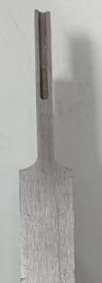 Crimping with conformator shape with groove | N | Y | Y | The shape of the conformator with grooves is not covering 100% all the faces of the brushboxes when the prssure is upper than 6 Bars | 1st WHY | 2nd WHY | 3rd WHY | 4th WHY | 5th WHY | 6th WHY
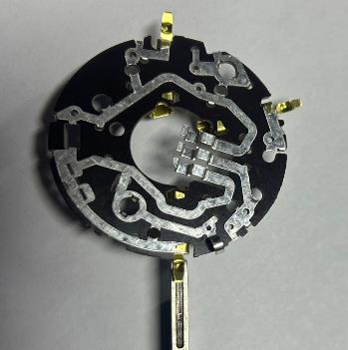
 |  | Does what ? | Crimping conformator shape in complinance with drawing |  |  |  |  |  |  |  |  | Brush boxes take the shape of the conformators | The lower side of the brushbox is face the empty area (grooves) of the conformator | The design of the conformator is done to simplify it's intoduction into the brushboxes during the crimping operations | The design didn't take in account the over pressure when only two machines are producing | The previous design of the conformator was not reviewed following to the brushbox design change. | The risk of deforming the brush boxes was not identified in the PFMEA
 |  | When ? | During preventive maintenance | Where is the standard? | Conformator Drawing
 |  | Where ? | Crimping machine workstation
 |  | How ? | visually and by micrometer | Standard Number and Index? | -
 |  | How many parts/often ? | each 3 months
MACHINE | Air pressure in the crimping machine | Who ? | Quality agent | What is the standard value? | Air pressure for crimping machine 4bars<Air presssure<5 bars | Brushbox are crimped correctly without any damage at 05 bars | Brushbox slightly deformed at 6,4 bar | Y | N | Y | Brushbox is deformed with Air pressure = 6,4 bars | 1st WHY | 2nd WHY | 3rd WHY | 4th WHY | 5th WHY
 |  | Does what ? | check the pressure in the SOP |  |  |  |  |  |  |  |  | The pressure was too hight on the crimping machine N°47 | The pressure dedicated for the preparation area including the crimping was not balanced | Only two crimping machines were working when the defect was created | The crimping machines were working during the break when all machines were stopped ( over pressure in the crimping area) | The supervisor use the break to compensate the level of absenteisme
 |  | When ? | SOP | Where is the standard? | Work instrucion
 |  | Where ? | Crimping machine workstation
 |  | How ? | visually | Standard Number and Index?
 |  | How many parts/often ? | at SOP
MATERIAL | Brushbox Dimensions | Who ? | Subsupplier of the brushbox | What is the standard value? | Brushbox Height = [6mm-6,08mm] | Good part was produced with height= 6,023mm | Good part was produced with height= 6,0178 mm | Y | Y | N |  | 1st WHY | 2nd WHY | 3rd WHY | 4th WHY | 5th WHY
 |  | Does what ? | Produce the brush box with correct dimension
 |  | When ? | During Stamping operation | Where is the standard? | Brushbox drawing
 |  | Where ? | Supplier plant
 |  | How ? | Automaticly | Standard Number and Index? | DRW-A60110800
 |  | How many parts/often ? | 100%
MATERIAL | Brush Dimensions | Who ? | Subsupplier of the brush | What is the standard value? | Height standard: [5,96mm-5,87mm] | Good part was produced with Height : 5,952mm/5,954mm | Good part was produced with Height : 5,952mm/5,952mm | Y | Y | N |  | 1st WHY | 2nd WHY | 3rd WHY | 4th WHY | 5th WHY
 |  | Does what ? | Produce the brush with correct dimension
 |  | When ? | During grinding operation | Where is the standard? | Brush drawing
 |  | Where ? | Supplier plant
 |  | How ? | Automaticly | Standard Number and Index? | DRW-A53870197
 |  | How many parts/often ? | 100%
METHOD | Process Change management | Who ? | Project manager | What is the standard value? | For each process/product change , the project manager should submit an SCR and or deviation (if needed) to Valeo after risk analysis | Air booster validation done properly and Deviation+SCR submitted to valeo with risk analysis and validation | Air booster validation NOT done properly and Deviation+SCR NOT submitted to valeo with NO risk analyse and validation | Y | N | Y | No Risk analysis was not performed if only one or two machines will runs | 1st WHY | 2nd WHY | 3rd WHY | 4th WHY | 5th WHY
 |  | Does what ? | Manage the process/product change |  |  |  |  |  |  |  |  | Avo analyse only one risk combination | AVO didn't make a risk assesment for the implementation of the air booster according the 4M Valeo procedure | AVO consider that infrastructure air booster can be validated according to internal process (PV de reception) | No Guide line describing which equippement or process is covered by 4M procedure | No Change commity to validate the change on the process and infrastructure based on the gap analysis
 |  | When ? | Every modification | Where is the standard? | 4M change management
 |  | Where ? | AVO plant
 |  | How ? | Submit SCR or Deviation | Standard Number and Index? | -
 |  | How many parts/often ? | Always

FTA Non Det & 5 Whys
FACTOR TREE ANALYSIS FOR NON DETECTION Why the problem was not detected ? [14]

PROBLEM DESCRIPTION (Valeo view) [1]

4M [2] | FACTORS [3] | CONTROL POINT [4] |  | STANDARD [5] |  | FACTOR VALUE ON OK PARTS [6] | FACTOR VALUE ON BAD PARTS [7] | JUDGMENT |  |  | Potential Root Causes | 5 WHYs Physical > System > Managment actions [13]
 |  |  |  |  |  |  |  | Std OK [10] | Meet std [11] | Direct link [12]
 |  |  |  |  |  | Good Part / Situation taken as reference [8] ............................. | Bad Part / Situation taken as reference [9] .............................
METHOD | Sliding by sampling after crimping operation | Who ? | quality technician | What is the standard value? | parts slide by its own weight in the gauge | Brushbox slides manually inside the gauge GO and doen't slide in the NO GO | Brushbox does not slides manually inside the gauge GO and doen't slide in the NO GO | N | Y | Y | Deformed parts was not detected by the gauge | 1st WHY | 2nd WHY | 3rd WHY | 4th WHY | 5th WHY
 |  | Does what ? | Check the sliding of the brushes inside the brushboxes |  |  |  |  |  |  |  |  | Sampling method is not enough | sampling method is not covering all situations | production during the break was not secured by the gauge | the break doen't meet the end of the hour | risk was not evaluated
 |  | When ? | every hour | Where is the standard? | workstation instruction
 |  | Where ? | in the crimping station
 |  | How ? | sliding by gauge GO/NO GO | Standard Number and Index? | PS12.3-M5 ind. 4
 |  | How many parts/often ? | 2 parts at SOP/ machine/ every hour
MACHINE | Sliding test | Who ? | Electrical test Machines | What is the standard value? | The brushs should slide at 03 mm outside of the brushbox | The brushes slide at 03 mm outside of the brushbox | The brushes slide at 03 mm outside of the brushbox | N | Y | Y | The sliding test is not able to detect the lazy brush | 1st WHY | 2nd WHY | 3rd WHY | 4th WHY | 5th WHY
 |  | Does what ? | Check the sliding of the brushes inside the brushboxes |  |  |  |  |  |  |  |  | The sliding test is not able to detect the deformed brushbox by sliding operation | The brush can slide with low force until it got the continuity signal | The electrical test is not equipped by force test measurment
 |  | When ? | During sliding test | Where is the standard? | PLC Program
 |  | Where ? | Electrical test Machines
 |  | How ? | Automaticly | Standard Number and Index? | PLC Program MNG2 electrical tester
 |  | How many parts/often ? | 100%
METHOD | Visual inspection in the end of the line | Who ? | Final Control operator | What is the standard value? | The brushbox is not deformed | No damage in the brushbox on external side and brush slide manually inside the brushbox | No damage in the brushbox on external side and brush slide manually inside the brushbox | Y | Y | N |  | 1st WHY | 2nd WHY | 3rd WHY | 4th WHY | 5th WHY
 |  | Does what ? | Check visually the parts
 |  | When ? | During final control operation | Where is the standard? | Control instruction
 |  | Where ? | End of the line
 |  | How ? | !visually | Standard Number and Index? | IC700
 |  | How many parts/often ? | 100%
METHOD | Reaction mode | Who ? | Team Leader | What is the standard value? | For all quality issue ( raw material, sub-assembly, final product) 1)Fullfil the QRQC line 2) isolate the bad part 3) validate the detection of the defect | For all quality issue ( raw material, sub-assembly, final product) 1)Fullfil the QRQC line 2) isolate the bad part 3) validate the detection of the defect | 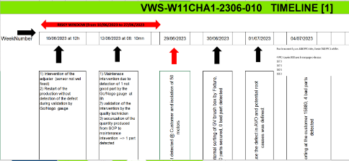 | Y | N | Y | The sorting operation didn't cover the buffer stock | 1st WHY | 2nd WHY | 3rd WHY | 4th WHY | 5th WHY
 |  | Does what ? | Apply the reaction mod |  |  |  |  |  |  |  |  | No QRQC line was launched to define the quantity to be sorted | The supervisor recorded the problem in the handover book without launching any analysis | Middle management is not aware about the goal and purpose of QRQC line | There is no enforcement of the QRQC line from the busniess unit management | There is no escalation from business unit to QRQC plant of defects related to critical process: QRQC plant focus only on customer claims
 |  | When ? | Every issue detection | Where is the standard? | Non conform parts management procedure
 |  | Where ? | All production lines
 |  | How ? | QRQC | Standard Number and Index? | P3 Pr S1 02 17
 |  | How many parts/often ? | 100%
METHOD | Degraded mode management | Who ? | Middle managers | What is the standard value? | All degraded modes need to be managed by deviation, the requester ask for deviation and need to be signed by plat quality manager after risk anlyisis and customer securisation | Production with thee crimping machines during normal opening time | Production with two crimping machines instead of three without deviation during the break | Y | N | Y | Production by two machines break was not validated by deviation from the quality team | 1st WHY | 2nd WHY | 3rd WHY | 4th WHY | 5th WHY
 |  | Does what ? | Check the process parameters during unusual situation and ask for a deviation |  |  |  |  |  |  |  |  | The supervisor use the break to compensate the missed quantity without asking for the risk | Supervisor thought that using machine capacity is not a subject of deviation request | The middle management is not aware about the risk about of degraded process | Lack of training of middle management on process changes
 |  | When ? | during change on the production condition | Where is the standard? | Management of the deviations
 |  | Where ? | all stations
 |  | How ? | ask a deviation | Standard Number and Index? | P3 Pr S1 02 17 Indice doc. : 17
 |  | How many parts/often ? | at unusual situation
METHOD | Validation of the process parameters | Who ? | Maintenance manager | What is the standard value? | "PV de reception": Validation of all new equipments or new tooling is subject of a validtaon of safty, quality and capacity | Validation of the air booster implementation of the MNG2 preparation line taking in account all possible production combinations: produce with one , two or three machines | Validation of the air booster implementation of the MNG2 preparation line is done on normal production process with full production capacity | N | Y | Y | Implementation of air booster was not taking in account all possible process combinations | 1st WHY | 2nd WHY | 3rd WHY | 4th WHY | 5th WHY
 |  | Does what ? | Make a validation after implementation of new equippement |  |  |  |  |  |  |  |  | The validation was done for full production capacity | The standard is not asking to test all the combinations | The standard is asking for risk assesment without precising the combination of the process | Generic standard used for a new equipment validation
 |  | When ? | After implementation of new equipement | Where is the standard? | "PV de reception": Quality system Processus C8
 |  | Where ? | all stations
 |  | How ? | capability/ measurement/... | Standard Number and Index? | C4.Fo.S1.4 Ind 02
 |  | How many parts/often ? | Always

Action plan & Genba review
ANALYSIS PDCA

Event 2
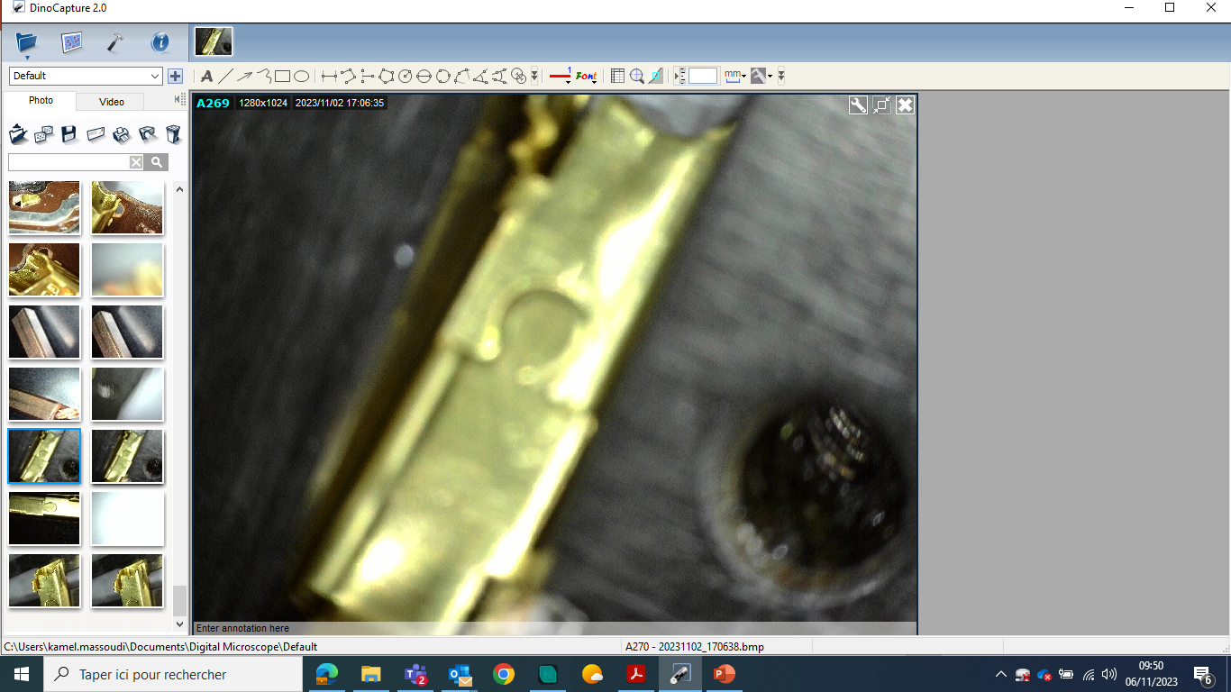
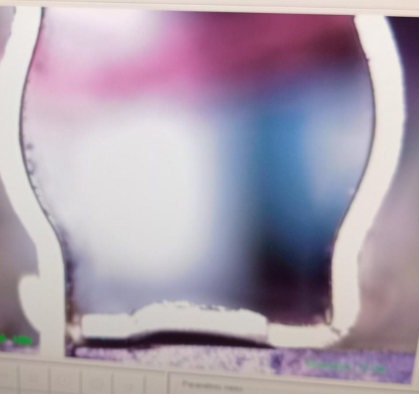
Event 2
REPRODUCE THE DEFECT
WHAT WAS DONE TO REPRODUCE THE CONCERN? [1] | 1-Launch the crimping with incomplete introduction of the conformators in the brush box by puting the sensor in the bad position 2- Remove the compression controler and put the pressure at 6,4bars , implement the old conformators
HOW WAS IT DONE? [2] | By Gemba
WHEN WAS IT DONE? [3] | 1-29-02-2024 2-05/03/2024
WHAT WAS THE RESULT? [4] | 1- 8% risk of the scrap rate 2- 3,5% risk of the scrap rate

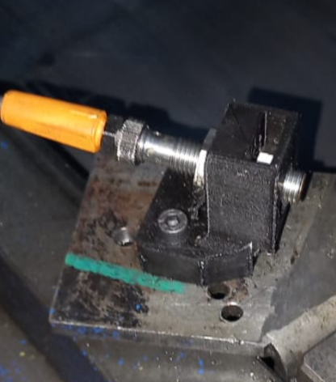
ACTION PLAN FOR PERMANENT COUNTERMEASURES - OCCURRENCE
ROOT-CAUSE [5] | TECHNICAL / SYSTEMIC CORRECTIVE ACTION [6] | STANDARD NUMBER REVISION LEVEL [7] | WHO [8] | Due date [9] | Done date [10] | LLC Done? YES /NO [11] | Generalization to other lines / products / sites ? [12] | Are ALL users including their N+1 (Direct Manager) trained to use this STANDARD ? Yes / No [13] | Is there an ENFORCEMENT plan for the N+1 ( Direct manager ) to ensure the respect of this STANDARD ? Yes / No [14] | Genba Check OK / NOK? [15]
The counter part of the sensor was not pinned ( fixed by screw) | Identify all critical Process to be pinned & the planning to close the pinned |  | Bilel T | 2023-07-21 | 2023-07-21
 | Fix the couter part by screws and pining system |  | Bilel T | 2023-07-14 | 2023-07-14

The sensor is activated when the GND slider is not 100% covered | Change the mechanical sensor by electronic sensor by touch |  | Kamel M | 2024-02-25 | 2024-02-25

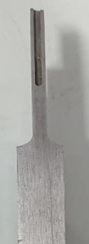
The conformators contain a groouve | Remove the grooves and replace it by chanfer in entry of the conformator |  | Kamel M | 2023-11-29 | 2023-12-18 | YES
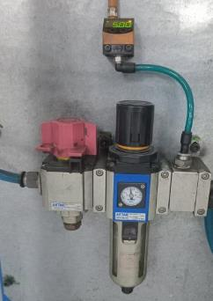
the air pressure source is connected to other stations | Implement the air pressure control by with sensor ( machines N° 47 & 46) |  | Bilel B | 2023-10-10 | 2023-10-10

the air pressure source is connected to other stations | Implement the air pressure control by with sensor ( Machine N° 49) |  | Bilel B | 2024-11-29 | 2024-11-29

No Guide describing which equippement or process is covered by 4M procedure | Add the air booster validation to the list critical process as an equippement which need a 4M |  | David D | 2024-03-31 | 2024-03-31

Lack of training manual which focus on the keys caracteristics and potential risks if the operator didn't apply poperly the standard | Create a training Manual which focus on the keys caracteristics and potential risks if the operator didn't apply poperly the standard |  | Bilel B | 2024-04-15 | 2024-04-15
No Guide line of PFMEA analysis to share the lessons lerned and focus on the hight risks in the key process | Create the guideline of PFMEA analysis to show how to build a PFMEA with deep analysis |  | David D | 2024-04-15 | 2024-04-15
No Change commity to validate the change on the process and infrastructure | Create a commity to validate each process change with gap anlysis before /after and the risk of impact (customer /production/packaging/internal scrap) |  | Imed BA | 2024-03-31 | 2024-03-31
ROOT-CAUSE [5] | TECHNICAL / SYSTEMIC CORRECTIVE ACTION [6] | STANDARD NUMBER REVISION LEVEL [7] | WHO [8] | Due date [9] | Done date [10] | LLC Done? YES /NO [11] | Generalization to other lines / products / sites ? [12] | Are ALL users including their N+1 (Direct Manager) trained to use this STANDARD ? Yes / No [13] | Is there an ENFORCEMENT plan for the N+1 ( Direct manager ) to ensure the respect of this STANDARD ? Yes / No [14] | Genba Check OK / NOK? [15]
The electrical test is not equipped by force test measurment | Send a proposal to implement the foce test in MNG2 Line |  | Franck L | 2024-03-31

sampling method is not covering all situations | Implement the control by gauge after crimping machine |  | Lassad C | 2024-02-15 | 2024-02-15

The process approch was not included in the QRQC line standard | Improve the QRQC line standard : open the QRQC line for process & product issue | PS14 3 F20 ind03 | Abdessalem S | 2023-06-21 | 2023-06-21
Lack of training of middle management on process changes | Create the guidelines authorized the changes impacting the capacity of the production |  | Mohamed Saidi | 2024-03-31 | 2024-03-31

Lack of training of middle management on process changes | Train the midle management on the process change impact and deviation management system |  | Mohamed Saidi | 2024-03-31 | 2024-03-31

The standard is asking for risk assesment without precising the combination of the process | Update the validation process of the new equippement or process change by asking for all combination of process |  | Mohamed Saidi | 2024-03-31 | 2024-03-31

The standard is asking only to validate the product | Add a document of the mainetenance soft ware tracing all validations on critical inetrvention |  | Kamel M | 2024-03-15 | 2024-03-15

The standard is asking only to validate the product | create a new process parameters to be validated after mainetance intervention more than requested by SOP: capabilities, photos... |  | Kamel M | 2024-03-31 | 2024-03-31

there is no enforcement of the QRQC line from the busniess unit management | train the middle management on the QRQC rules |  | Mohamed Saidi | 2024-03-31 | 2024-03-31

there is no enforcement of the QRQC line from the busniess unit management | Create daily routine to check efficacity of QRQC line |  | Mohamed Saidi | 2024-03-31 | 2024-03-31

there is no enforcement of the QRQC line from the busniess unit management | Update the QRQC plant Redbox to add issues related to critical process |  | Mohamed Saidi | 2024-03-31 | 2024-03-31

SQA Genba Check
 |  | Genba Check StEDE PDCA Genba Check Efficiency control StEDE3 workstation assesment

 | Supplier Name and Location |  |  | RSQ3 Genba Check activity
 | Audit date |  |  | SRM Incident Genba Check activity
 | Auditor name
STEP 1
STEP 2

 |  |  |  | StEDE PDCA Genba Check |  |  |  |  |  |  |  | EFFICIENCY CONTROL |  |  |  | StEDE3 Workstation assesment result

 |  |  |  |  |  |  |  |  |  |  |  | Number of parts since actions are in place
 | Incident number | Root cause | Nb | Action: TECHNICAL / SYSTEMIC CORRECTIVE ACTION | Existence: STANDARD NUMBER REVISION LEVEL | Deployment: Are ALL users including their N+1 (Direct Manager) trained to use this STANDARD ? Yes / No | Enforcement: Is there an ENFORCEMENT plan for the N+1 ( Direct manager ) to ensure the respect of this STANDARD ? Yes / No | Action | Existence | Deployment | Enforcement | Produced | Bad parts |  | StEDE 3 Workstation assesment result
TECHNICAL / SYSTEMIC CORRECTIVE ACTION - OCCURRENCE | VWS-W10CAM1-2406-007 | #REF! | 1 | #REF! | #REF! | #REF! | #REF!
 | Confirmed on Genba: Supplier / Valeo SQA: Y/N |  |  |  |  |  |  |  |  |  |  |  |  |  |  |  | ok | ok
 | VWS-W10CAM1-2406-007 | #REF! | 2 | #REF! | #REF! | #REF! | #REF! |  |  |  |  |  |  |  |  |  | nok | nok
 | Confirmed on Genba: Supplier / Valeo SQA: Y/N |  |  |  |  |  |  |  |  |  |  |  |  | StEDE 3 |  |  | conditional ok | conditional ok
 | VWS-W10CAM1-2406-007 | #REF! | 3 | #REF! | #REF! | #REF! | #REF!
 | Confirmed on Genba: Supplier / Valeo SQA: Y/N
 | VWS-W10CAM1-2406-007 | #REF! | 4 | #REF! | #REF! | #REF! | #REF!
 | Confirmed on Genba: Supplier / Valeo SQA: Y/N

TECHNICAL / SYSTEMIC CORRECTIVE ACTION - NON DETECTION | VWS-W10CAM1-2406-007 | #REF! | 5 | #REF! | #REF! | #REF! | #REF!
 | Confirmed on Genba: Supplier / Valeo SQA: Y/N |  |  |  |  |  |  |  |  |  |  |  |  |  |  |  | ok | ok
 | VWS-W10CAM1-2406-007 | #REF! | 6 | #REF! | #REF! | #REF! | #REF! |  |  |  |  |  |  |  |  |  | nok | nok
 | Confirmed on Genba: Supplier / Valeo SQA: Y/N |  |  |  |  |  |  |  |  |  |  |  |  |  |  |  | conditional ok | conditional ok
 | VWS-W10CAM1-2406-007 | #REF! | 7 | #REF! | #REF! | #REF! | #REF!
 | Confirmed on Genba: Supplier / Valeo SQA: Y/N
 | VWS-W10CAM1-2406-007 | #REF! | 8 | #REF! | #REF! | #REF! | #REF!
 | Confirmed on Genba: Supplier / Valeo SQA: Y/N

 |  |  |  |  |  |  | Genba Check rate |  |  |  |  |  |  | StEDE3 result (lowest score of cells above) | 0
 |  |  |  |  |  |  |  |  |  | Actions to be defined for "NOK" cells (above)
 |  |  |  | Actions plan for "No" answer to StEDE PDCA Genba check
 |  |  | Nb | Action | Action | Action | Action | Who | When | Done date
 |  | TECHNICAL / SYSTEMIC CORRECTIVE ACTION - OCCURRENCE | 1

 |  |  | 2

 |  |  | 3

 |  |  | 4

 |  | TECHNICAL / SYSTEMIC CORRECTIVE ACTION - NON DETECTION | 5

 |  |  | 6

 |  |  | 7

 |  |  | 8

StEDE3 Matrix
 | StEDE3 Workstation Assessment v2.4
 |  |  |  |  |  |  | 0

Supplier :
Plant location :
Assessment date : |  |  | StEDE3 ASSESSMENT RESULT : |  |  |  | 0/ 9
Workstation assessed :
Assessor / Company
Setter :
Operator : |  |  |  |  |  |  | For supplier self assesment activity, column to be assessed by:
Step 1 : 360° Variability Hunting |  |  | Step 2 : StEDE3 Matrix |  |  |  | Direct Manager of the user |  | Manager from an other APU/Department
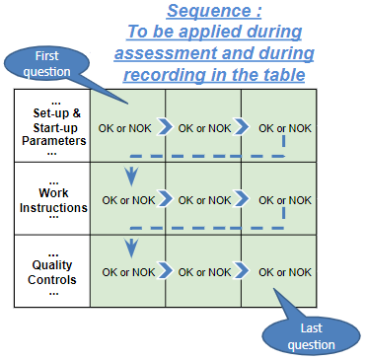
Silent Workstation observation for 10/15 min, to detect any potential Variability related to : - machine settings - operator activities - quality controls |  |  | StEDE3 Matrix Excellence Through Standards |  |  |  | EXISTING ? | DEPLOYED ? How were the users trained to apply this STANDARD ? ( including their Direct Manager if not the trainer ) | ENFORCED ? What is the Direct Manager of the users doing to ensure the strict and continuous EXECUTION of this STANDARD ?
 |  |  |  |  |  |  | Clear, Visible, Quantified, Doable. | Respected by users. Can be explained by users. | Audited by the Direct Manager on Genba at a frequency defined based on frequency of usage of standard.
 |  |  | For a given Process / Workstation : Are StANDARDS for… | … Set-up Parameters … |  | Parameters list, values and limits and necessary work instructions to set the machine/workstation up for production of the selected part number (to be compared with those used during the FDPR / IS) |  |  |  | 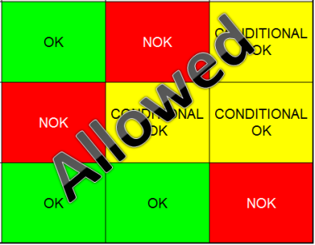
 |  |  |  | ... Work Instructions … |  | Instructions defining how to operate the station safely, to produce parts, and how to maintain the equipment. |  |  |  | 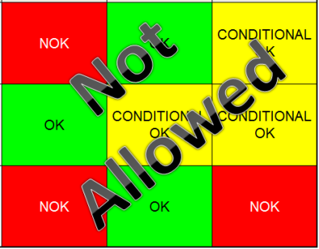
 |  |  |  | … Quality Controls … |  | Activities to control the quality of the operation or of the product after transformation to ensure only good parts are transferred to the next station |  |  |  | 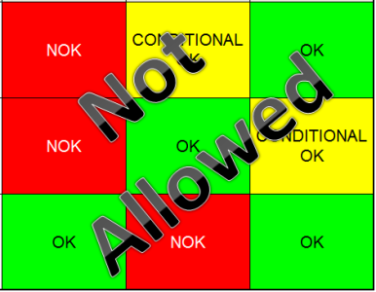

 | Conclusion :

Step 3 : Findings
StEDE3 Matrix Excellence Through Standards |  | EXISTING ? | DEPLOYED ? | ENFORCED ? |  | "Reduction of the variability in our processes, being production or administrative, is key to ensure the sustainability of any continuous improvement"
0 / 9 |  | Clear, Visible, Quantified, Doable. | Respected by users. Can be explained by users. | Audited by direct manager on Genba at a frequency defined based on frequency of usage of standard. | Category (Ex / Dep / Enf) | Findings and next steps |  |  | Owner | Date | Status | Is FMEA update required ? Yes / No | If "Yes", done date
For a given Process / Workstation : Are StANDARDS for… | ...Set-up Parameters … | 0 | 0 | 0 |  | Finding #1 : Next step :

 |  |  |  |  |  | Finding #2 : Next step :

 |  |  |  |  |  | Finding #3 : Next step :

 | ... Work Instructions … | 0 | 0 | 0 |  | Finding #1 : Next step :

 |  |  |  |  |  | Finding #2 : Next step :

 |  |  |  |  |  | Finding #3 : Next step :

 | ...Quality Controls … | 0 | 0 | 0 |  | Finding #1 : Next step :

 |  |  |  |  |  | Finding #2 : Next step :

 |  |  |  |  |  | Finding #3 : Next step :

 | VALEO signature |  |  |  |  |  | SUPPLIER signature

